Windows
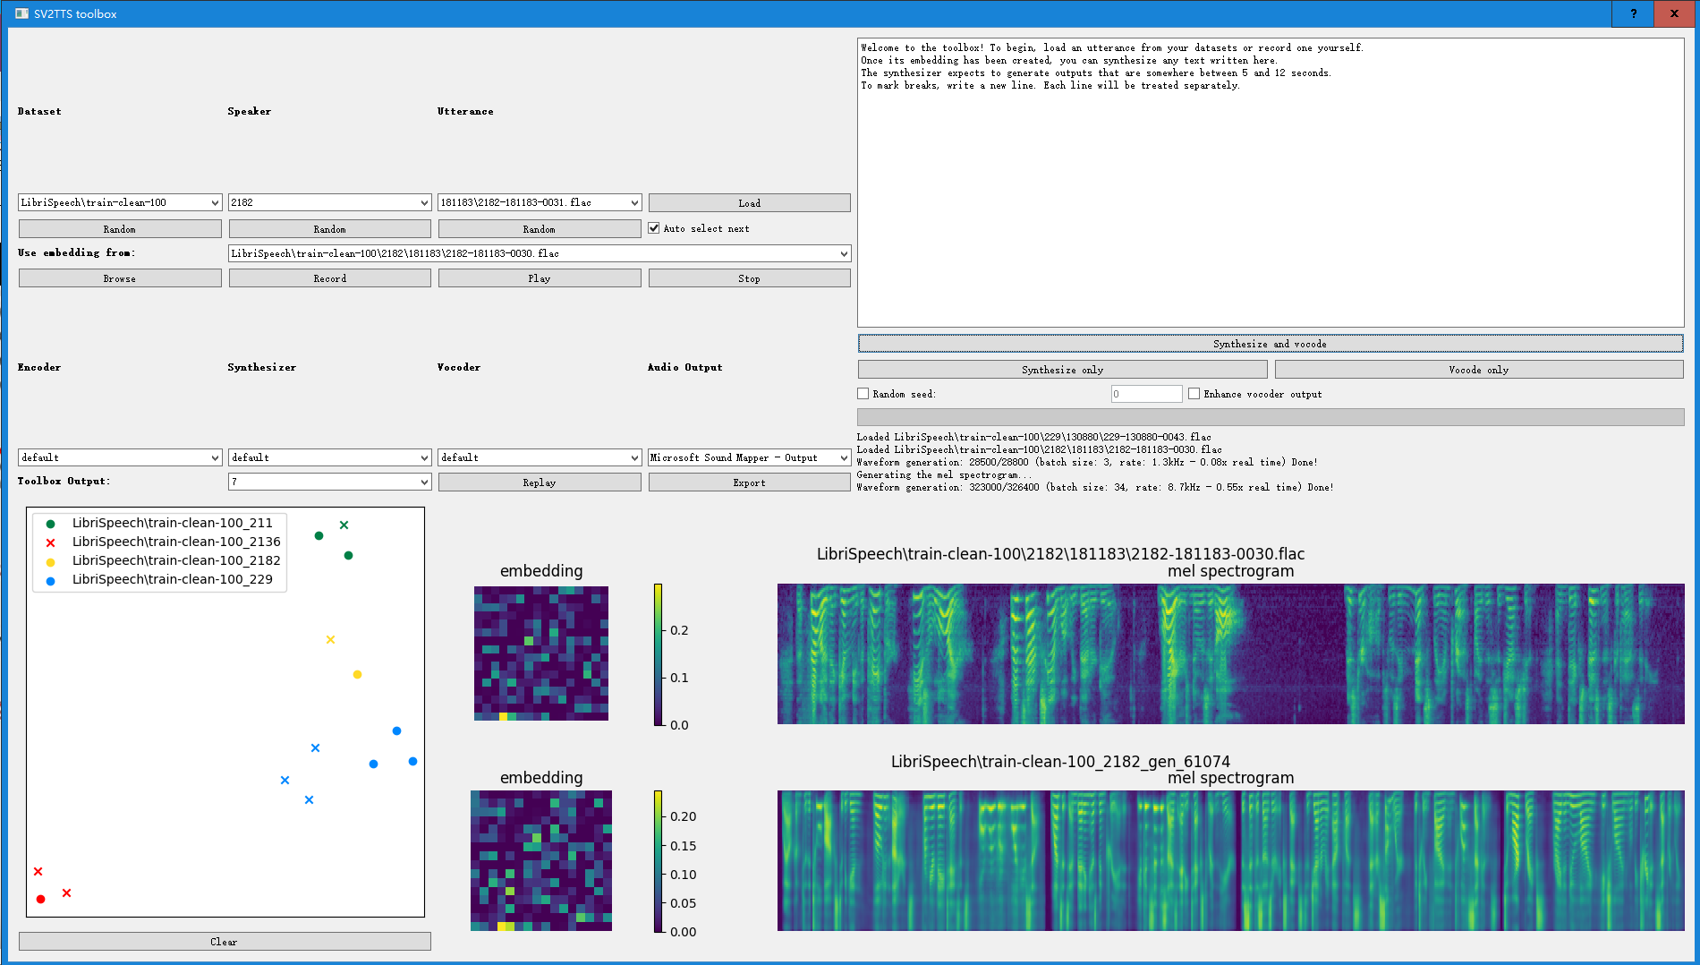
 | github
 | https://github.com/denseicho/Real-Time-Voice-Cloning

＜１＞ | インストール
 | cd D:\python
 | git clone https://github.com/denseicho/Real-Time-Voice-Cloning

 | pip install torch torchvision torchaudio

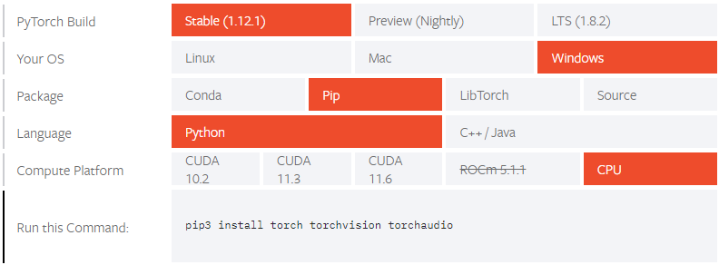

 | pip install -r requirements.txt

＜2＞ | データセットなしで起動
 | python demo_cli.py
 | D:\python\voice\en\xiaoluoli1.wav
 | good evening, every one. I am happy

 | D:\python\voice\en\zhixingnvxing1.wav
 | D:\python\voice\en\zhishijiangjie1.wav
 | D:\python\voice\en\shuochang1.wav
 | D:\python\voice\en\dongbeilaotie1.wav
 | D:\python\voice\en\xiaojiejie1.wav

＜3＞ | データセットありで起動

 | python demo_toolbox.py
 | python demo_toolbox.py -d E:\dataset\dataset1-en
 | python tts.py -d E:\dataset\dataset1-en

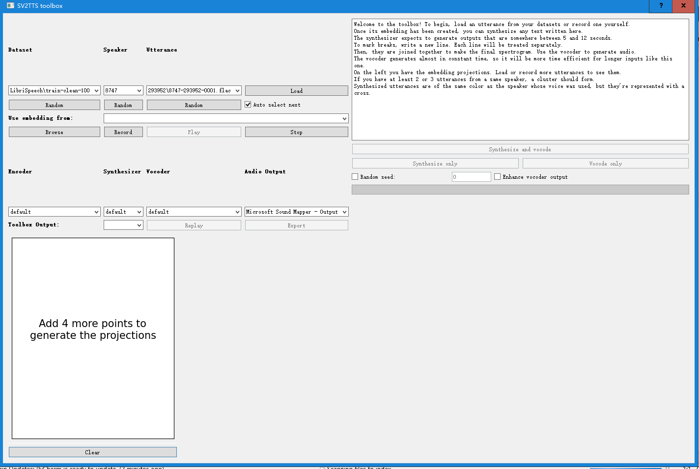
話者 200人以上？

発言
データセット
発言内容をローディング

音声合成

ファイル指定
録音
音声の再生と停止

エンコーダー
default
ボコーダー
default Griffin-Lim

音声ファイルのエクスポート

